9-1 応力伝達機構
9-1 柱梁接合部の応力伝達機構

■ 図 9-1 接合部に作用する力とストラット機構
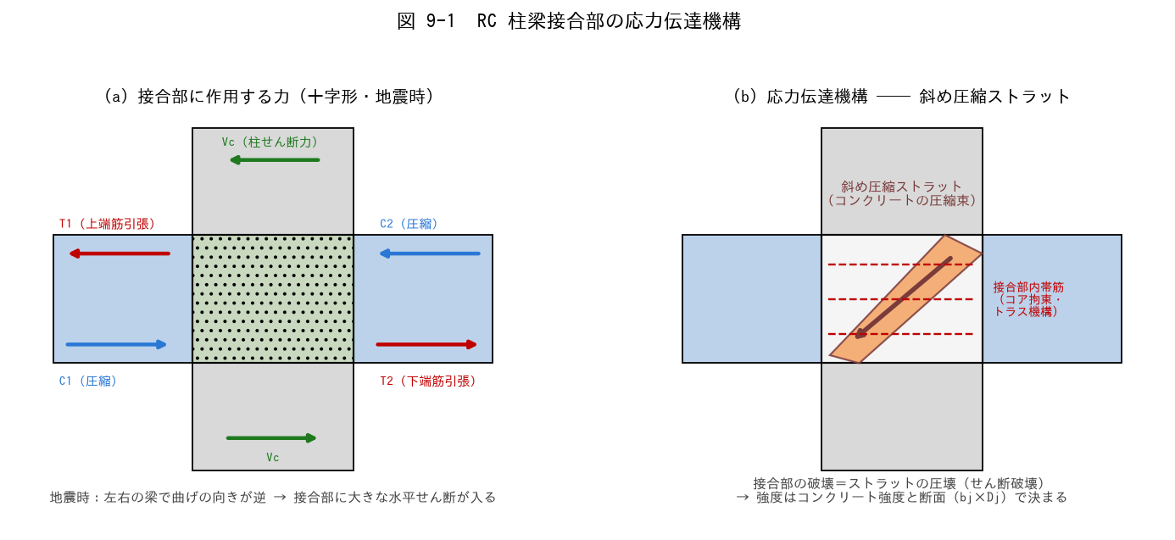

■ 問題 1 力の流れ（穴埋め）
地震時、左右の梁は曲げの向きが【 ① 】になり、左梁の上端筋引張 T1 と右梁の上端側圧縮 C2 が同じ向きに接合部を押すため、接合部には大きな【 ② 】力が生じる。この力は接合部内の【 ③ 】圧縮ストラット（コンクリートの圧縮束）が主に伝達する。

■ 問題 2 なぜ接合部が弱点になり得るか
(1) 柱・梁が健全でも接合部がせん断破壊すると建物全体はどうなるか（層崩壊・修復困難性）。
(2) 接合部の設計は『梁が曲げ降伏しても接合部は壊れない』ことを確認する。この考え方を何と呼ぶか（ヒント：強〇〇弱〇〇と同じ発想）。

■ 問題 3 接合部内帯筋の役割
接合部内の帯筋の役割を 2 つ挙げよ（コアコンクリートの拘束・トラス機構によるせん断伝達への寄与・柱主筋の座屈拘束）。ただし接合部のせん断強度は帯筋量より【 ① 】強度に支配される点も述べよ。

■ 問題 4 マンション実務
外柱・最上階の接合部で設計が厳しくなりやすい理由を、図 9-2 の形状係数（κ が小さい）と定着の納まりから 2 行で述べよ。

9-2 形状係数・有効幅
9-2 接合部形状係数 κ と 接合部有効幅 bj

■ 図 9-2 形状 4 種と κ、有効幅 bj、Vju の式
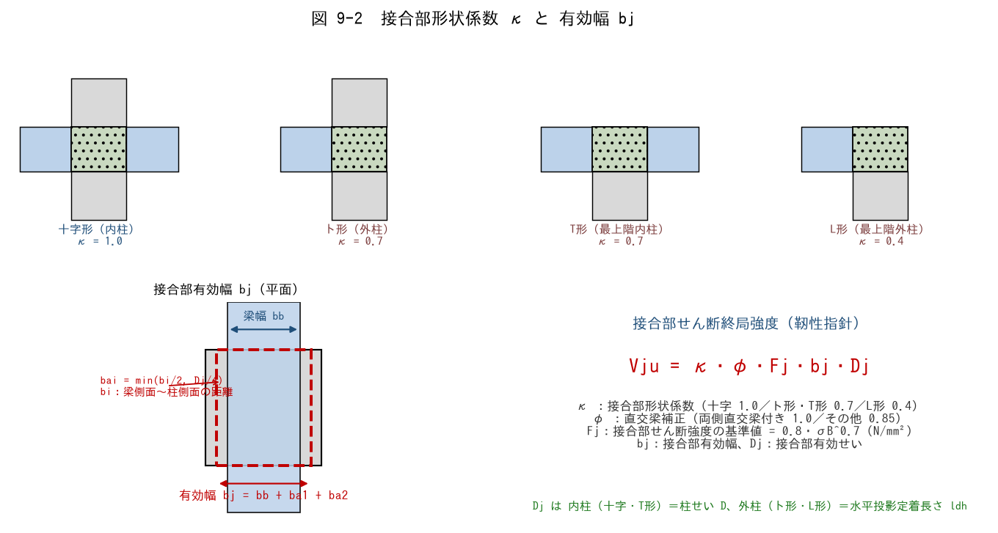

■ 問題 1 形状係数 κ の対応
接合部の位置 | 形状 | κ（記入）
中間階・中柱 | 十字形
中間階・外柱 | ト形
最上階・中柱 | T形
最上階・外柱（隅） | L形

κ が小さいほど接合部強度は低い。なぜ外柱・最上階ほど弱いのか、接合部を囲む部材（拘束）の数から説明せよ。

■ 問題 2 直交梁補正 φ
φ = 1.0 となる条件（【 ① 】側に直交梁が取り付く）と、その他の場合の φ =【 ② 】を答えよ。直交梁があると強度が上がる理由（接合部の拘束）も 1 行で。

■ 問題 3 有効幅 bj の計算
柱 800×800、梁幅 bb = 500（梁は柱芯に配置）、十字形接合部。bi =（柱幅 − 梁幅）/2、bai = min(bi/2, Dj/4)、Dj = 柱せい 800。

項目 | 式 | 値（記入）
bi | (800−500)/2
bi/2 | —
Dj/4 | 800/4
bai | min(bi/2, Dj/4)
bj | bb + 2×bai

■ 問題 4 Fj の計算
接合部せん断強度の基準値 Fj = 0.8・σB^0.7（σB にコンクリート強度 Fc を用いる）。Fc = 24・30・36 N/mm² の Fj を求めよ（電卓の x^y キー使用、小数 2 桁）。

Fc | Fj = 0.8・Fc^0.7（記入）
24
30
36

※ Fj は Fc に比例しない（0.7 乗）。強度を上げても接合部強度は比例しては増えないことを確認せよ。

9-3 水平投影定着長さ
9-3 水平投影定着長さ ldh

■ 図 9-3 外柱の折り曲げ定着と ldh
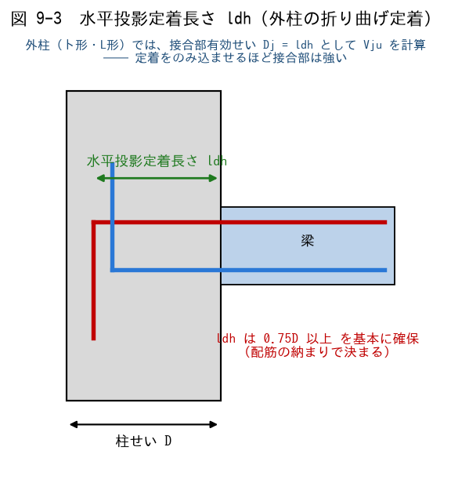

■ 問題 1 定義の穴埋め
水平投影定着長さ ldh は、梁危険断面（＝柱【 ① 】）から折り曲げ鉄筋の【 ② 】までの水平投影距離。基本として柱せい D の【 ③ 】倍以上を確保する。外柱（ト形・L形）の接合部有効せい Dj には【 ④ 】を用いる。

■ 問題 2 数値確認
柱せい D = 800mm の外柱。(1) ldh の基本下限は何 mm か。(2) かぶり・柱主筋との納まりから ldh = 620mm しか取れない場合、0.75D と比較して OK か NG か。対策を 1 つ挙げよ（柱せい拡大・梁主筋径の変更・機械式定着 等）。

■ 問題 3 ldh と接合部強度の関係
外柱で ldh を大きく取る（のみ込みを深くする）と Vju はどうなるか。Dj = ldh の関係から 1 行で述べよ。

■ 問題 4 No.6（定着）との接続
定着教材（No.6）の La（投影定着長さ）と本シートの ldh は同じものを指す。『定着の検討（鉄筋が抜けないか）』と『接合部の検討（コンクリートがせん断で壊れないか）』で、同じ ldh がそれぞれどう使われるか整理せよ。

9-4 設計せん断力
9-4 接合部の設計せん断力 Vj の算出

■ 図 9-4 切断面の釣合いと Vj
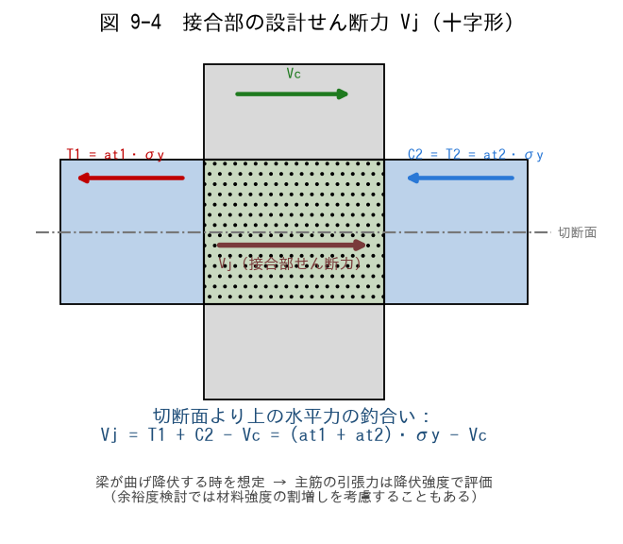

■ 問題 1 式の理解（穴埋め）
十字形接合部の設計せん断力は、切断面より上の水平力の釣合いから Vj = T1 + C2 − Vc。ここで T1 は左梁【 ① 】筋の引張力、C2 は右梁上端側の圧縮力で、大きさは右梁【 ② 】筋の引張力 T2 に等しい。Vc は【 ③ 】のせん断力で、Vj を【 ④ 】側に働く（差し引く）。

■ 問題 2 Vj の計算（マンション大梁）
梁：上端筋 5-D25（at1 = 5×507 = 2,535mm²）、下端筋 4-D25（at2 = 2,028mm²）、SD345（σy = 345 N/mm²）。柱せん断力 Vc = 300kN。梁曲げ降伏時を想定して Vj を求めよ。

項目 | 式 | 値（記入）
T1 | at1・σy
T2（= C2） | at2・σy
Vj | T1 + T2 − Vc

■ 問題 3 なぜ降伏強度で計算するか
Vj の算定で梁主筋の応力を σy（降伏強度）とするのはなぜか。『梁が曲げ降伏するまで接合部は壊れてはいけない』という設計思想から説明せよ。さらに余裕を見る場合、材料強度の割増し（上限強度）を用いることがある点にも触れよ。

■ 問題 4 ト形（外柱）の場合
外柱（ト形）では梁が片側しか取り付かない。Vj の式は Vj = T1 − Vc となる（C2 の項が無い）。同じ梁配筋なら十字形とト形のどちらの Vj が大きいか。一方で Vju（強度側）は κ が 0.7 に下がる ── 設計はどちらが厳しくなりやすいか考察せよ。

